1-1
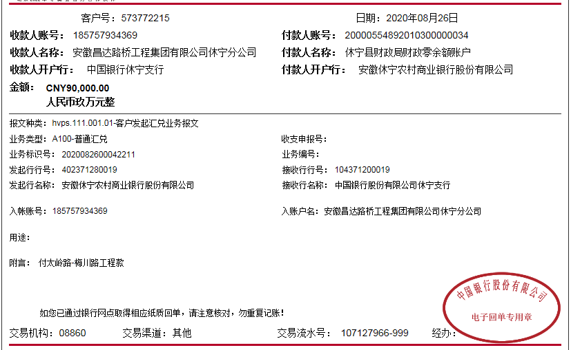
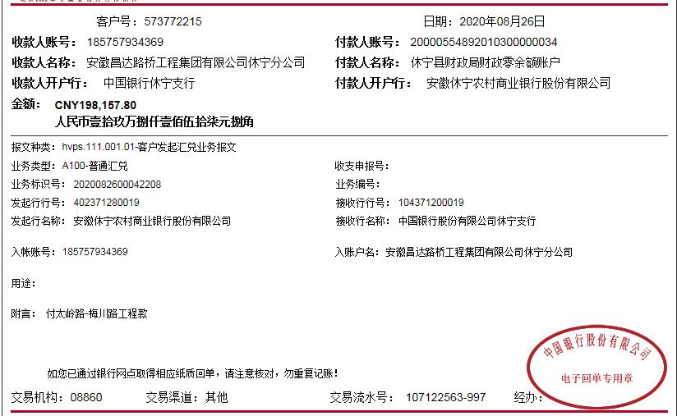

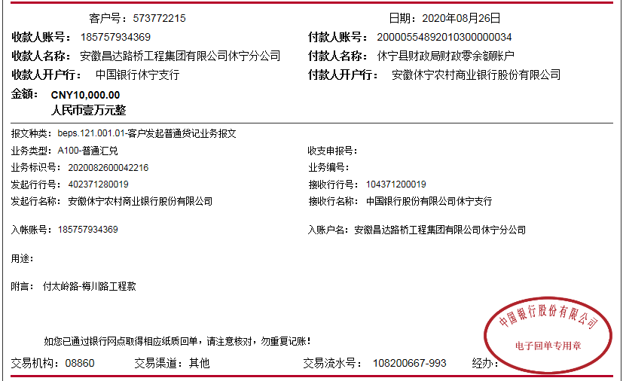
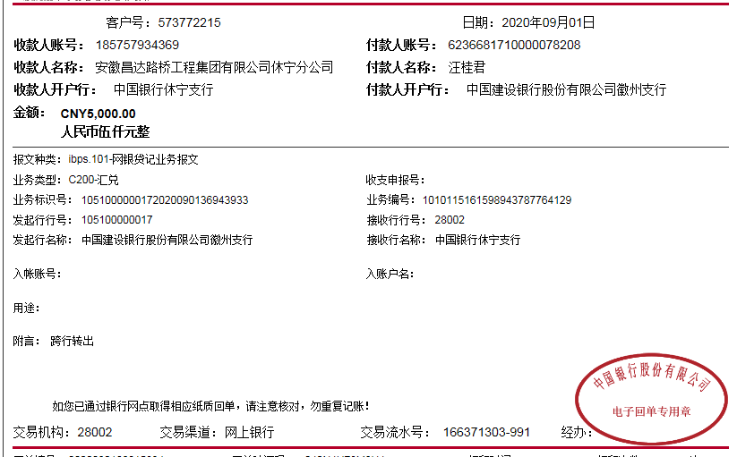
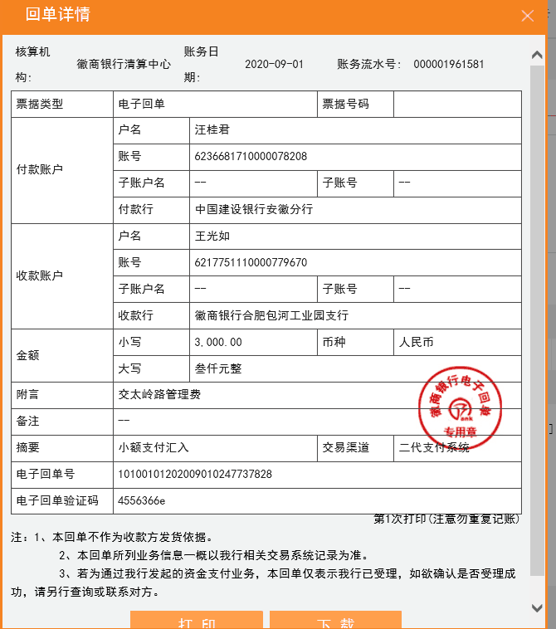
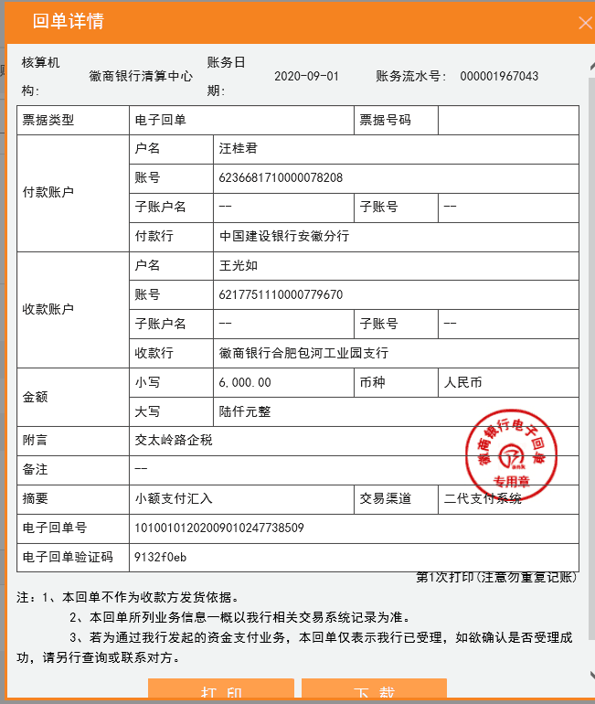
工程款支付证书
工程名称 |  | 休宁县2020年农村公路扩面延伸工程（交太岭路-梅川路） |  |  |  |  | 建设单位 |  |  |  |  |  |  | ERP编号 |  | 12339 | 档案编号 |  | 2020006
合同金额 |  | 1,008,940.58 |  |  | 中标时间 | 2020.4.16 | 已提供工程资料 |  | 中标通知书、施工合同、投资协议 |  |  |  |  | 保存地址 |  | 合肥 | 责任单位 |  | 东部大区
决算金额 |  |  |  |  | 决算时间 |  | 项目部印章 |  | 无 |  |  |  |  | 施工人 |  | 汪桂君13805595218 | 区域责任人 | 施迎东 | 省办负责人 | 施迎东
序号 | 经营填写 |  |  |  |  | 工程填写 | 经营填写 |  |  | 财务填写 |  | 经营、工程、质安填写 |  | 区域负责人 |  | 申请部门填写财务核对 |  |  | 本次支付 金额 | 剩余款项
 | 到款情况 |  |  |  |  |  | 暂列金 |  |  | 代缴税金 |  | 其他扣款 |  | 预留款 |  | 成本票
 | 日期 | 工程款金额 | 周转金金额 | 到款银行 | 到款账户 | 完成进度 | 比例 | 金额 | 备注 | 金额 | 备注 | 金额 | 备注 | 金额 | 备注 | 供货单位 | 合同额 | 成本票额
1 | 2020-08-26 | 90,000.00 |  | 中行休宁分公司 | 185 757 934 369 |  | 1.0% | 3,000.00 |  | 6000 | 企税2% |  |  |  |  | 鲍云飞-砂石 开户行：建行休宁支行 账号：6217 0017 1000 3034 136 | 276,450.00 | 276,450.00 | 199,106.00
 |  | 198,157.80 |  |  |  |  |  | -3,000.00 | 已转王光如卡 | -6000 | 已转王光如卡 |  |  |  |  | 鲍云飞-机械 开户行：建行休宁支行 账号：6217 0017 1000 3034 136 | 101,200.00 | 100,894.00 | 100,894.00
 |  | 1,842.20
 |  | 10,000.00
 |  |  | 5000.00 | 中行休宁分公司-汪桂君转 | 中行休宁分公司

合计 |  | 300000 | 5000.00 |  |  |  | - | 0.00 |  | 0.00 |  | 0.00 | - | 0.00 | - | - |  |  | 300,000.00 | 5000.00
本次结算、支付明细 |  | 应支付金额 |  |  | 300000.00 |  | 本次支付金额 |  |  |  |  |  | 小写 | 300,000.00
 |  | 已支付金额 |  |  | 0.00 |  |  |  |  |  |  |  | 大写 | 叁拾万元整

2
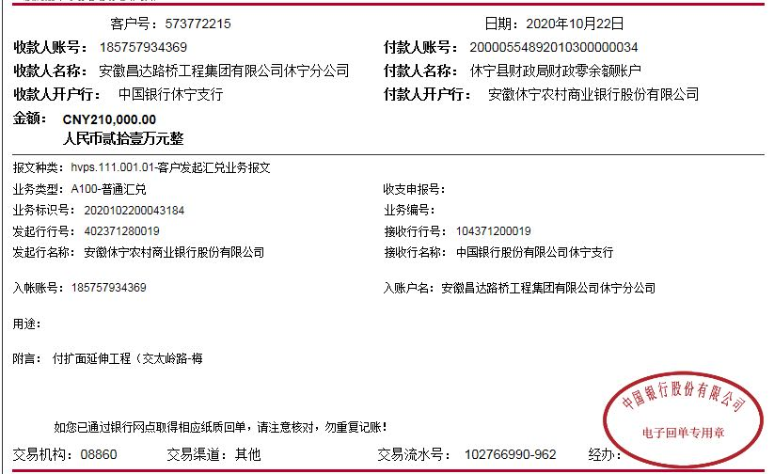
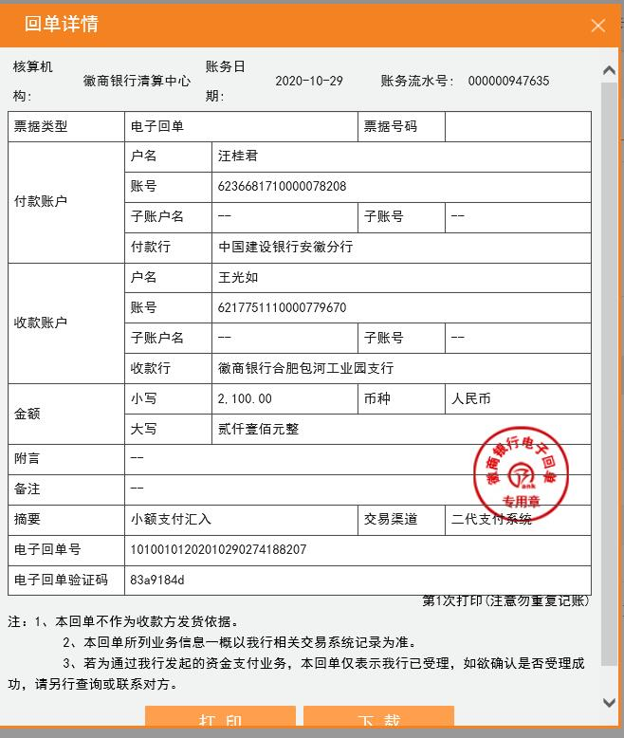
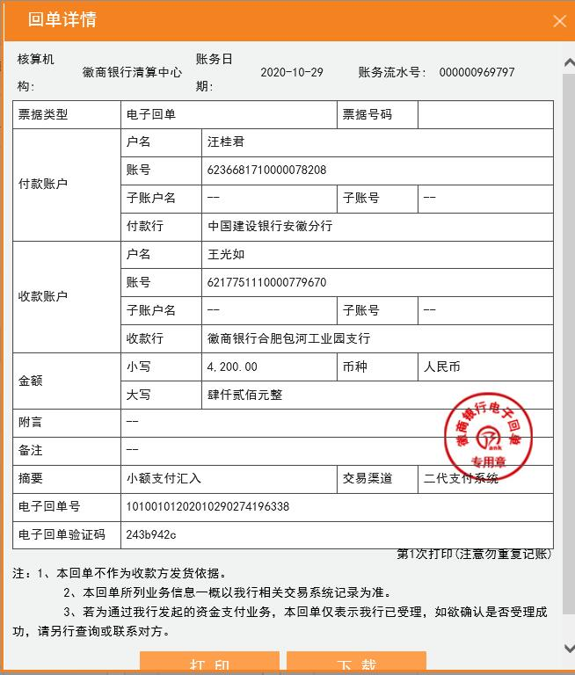
工程款支付证书
工程名称 |  | 休宁县2020年农村公路扩面延伸工程（交太岭路-梅川路） |  |  |  |  | 建设单位 |  |  |  |  |  |  | ERP编号 |  | 12339 | 档案编号 |  | 2020006
合同金额 |  | 1,008,940.58 |  |  | 中标时间 | 2020.4.16 | 已提供工程资料 |  | 中标通知书、施工合同、投资协议 |  |  |  |  | 保存地址 |  | 合肥 | 责任单位 |  | 东部大区
决算金额 |  |  |  |  | 决算时间 |  | 项目部印章 |  | 无 |  |  |  |  | 施工人 |  | 汪桂君13805595218 | 区域责任人 | 施迎东 | 省办负责人 | 施迎东
序号 | 经营填写 |  |  |  |  | 工程填写 | 经营填写 |  |  | 财务填写 |  | 经营、工程、质安填写 |  | 区域负责人 |  | 申请部门填写财务核对 |  |  | 本次支付 金额 | 剩余款项
 | 到款情况 |  |  |  |  |  | 暂列金 |  |  | 代缴税金 |  | 其他扣款 |  | 预留款 |  | 成本票
 | 日期 | 工程款金额 | 周转金金额 | 到款银行 | 到款账户 | 完成进度 | 比例 | 金额 | 备注 | 金额 | 备注 | 金额 | 备注 | 金额 | 备注 | 供货单位 | 合同额 | 成本票额
1 | 2020-08-26 | 90,000.00 |  | 中行休宁分公司 | 185 757 934 369 |  | 1.0% | 3,000.00 |  | 6000 | 企税2% |  |  |  |  | 鲍云飞-砂石 开户行：建行休宁支行 账号：6217 0017 1000 3034 136 | 276,450.00 | 276,450.00 | 199,106.00
 |  | 198,157.80 |  |  |  |  |  | -3,000.00 | 已转王光如卡 | -6000 | 已转王光如卡 |  |  |  |  | 鲍云飞-机械 开户行：建行休宁支行 账号：6217 0017 1000 3034 136 | 101,200.00 | 100,894.00 | 100,894.00
 |  | 1,842.20
 |  | 10,000.00
 |  |  | 5000.00 | 中行休宁分公司-汪桂君转 | 中行休宁分公司
2 | 2020-10-22 | 210,000.00 |  | 中行休宁分公司 | 185 757 934 369 |  | 1.0% | 2,100.00 |  | 4200 |  |  |  |  |  | 鲍云飞-砂石 开户行：建行休宁支行 账号：6217 0017 1000 3034 136 | 276,450.00 | 276,450.00 | 60,000.00
 |  |  |  |  |  |  |  | -2,100.00 | 已转王光如卡 | -4200 | 已转王光如卡 |  |  |  |  | 黄山市志宕建材商贸有限公司-水泥 开户行：安徽休宁农村商业银行 账号：2001 0098 5009 6660 0000 019 | 151,800.00 | 151,800.00 | 150,000.00

合计 |  | 510000 | 5000.00 |  |  |  | - | 0.00 |  | 0.00 |  | 0.00 | - | 0.00 | - | - |  |  | 510,000.00 | 5000.00
本次结算、支付明细 |  | 应支付金额 |  |  | 210000.00 |  | 本次支付金额 |  |  |  |  |  | 小写 | 210,000.00
 |  | 已支付金额 |  |  | 0.00 |  |  |  |  |  |  |  | 大写 | RMB210000

3

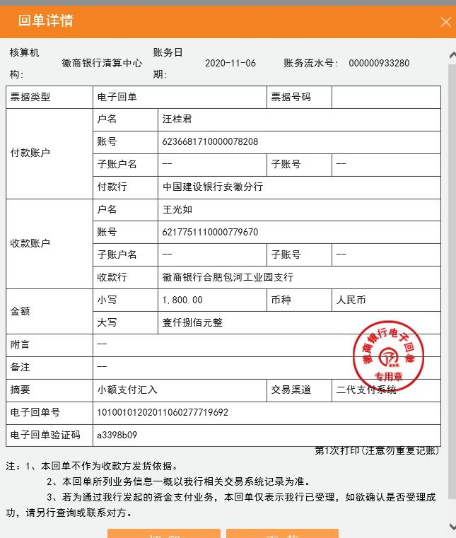
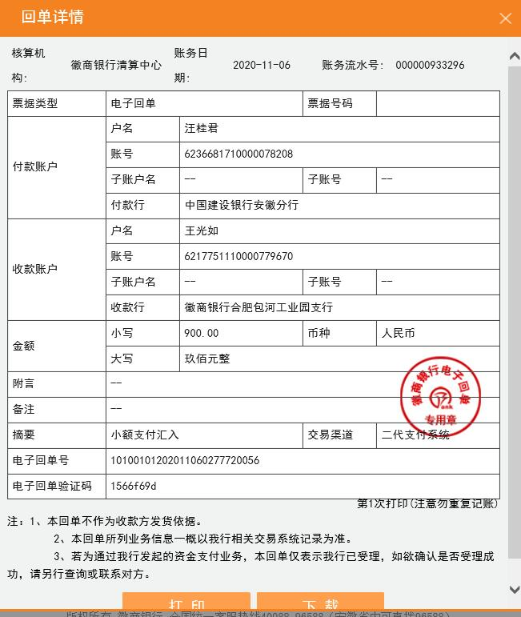
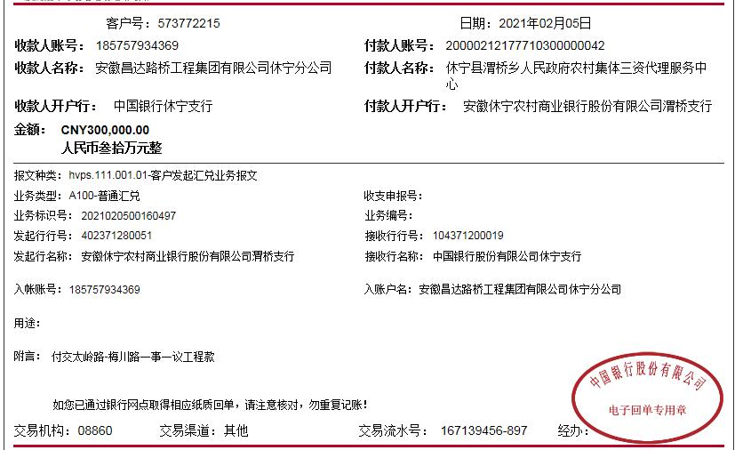
工程款支付证书
工程名称 |  | 休宁县2020年农村公路扩面延伸工程（交太岭路-梅川路） |  |  |  |  | 建设单位 |  |  |  |  |  |  | ERP编号 |  | 12339 | 档案编号 |  | 2020006
合同金额 |  | 1,008,940.58 |  |  | 中标时间 | 2020.4.16 | 已提供工程资料 |  | 中标通知书、施工合同、投资协议 |  |  |  |  | 保存地址 |  | 合肥 | 责任单位 |  | 东部大区
决算金额 |  |  |  |  | 决算时间 |  | 项目部印章 |  | 无 |  |  |  |  | 施工人 |  | 汪桂君13805595218 | 区域责任人 | 施迎东 | 省办负责人 | 施迎东
序号 | 经营填写 |  |  |  |  | 工程填写 | 经营填写 |  |  | 财务填写 |  | 经营、工程、质安填写 |  | 区域负责人 |  | 申请部门填写财务核对 |  |  | 本次支付 金额 | 剩余款项
 | 到款情况 |  |  |  |  |  | 暂列金 |  |  | 代缴税金 |  | 其他扣款 |  | 预留款 |  | 成本票
 | 日期 | 工程款金额 | 周转金金额 | 到款银行 | 到款账户 | 完成进度 | 比例 | 金额 | 备注 | 金额 | 备注 | 金额 | 备注 | 金额 | 备注 | 供货单位 | 合同额 | 成本票额
1 | 2020-08-26 | 90,000.00 |  | 中行休宁分公司 | 185 757 934 369 |  | 1.0% | 3,000.00 |  | 6000 | 企税2% |  |  |  |  | 鲍云飞-砂石 开户行：建行休宁支行 账号：6217 0017 1000 3034 136 | 276,450.00 | 276,450.00 | 199,106.00
 |  | 198,157.80 |  |  |  |  |  | -3,000.00 | 已转王光如卡 | -6000 | 已转王光如卡 |  |  |  |  | 鲍云飞-机械 开户行：建行休宁支行 账号：6217 0017 1000 3034 136 | 101,200.00 | 100,894.00 | 100,894.00
 |  | 1,842.20
 |  | 10,000.00
 |  |  | 5000.00 | 中行休宁分公司-汪桂君转 | 中行休宁分公司
2 | 2020-10-22 | 210,000.00 |  | 中行休宁分公司 | 185 757 934 369 |  | 1.0% | 2,100.00 |  | 4200 |  |  |  |  |  | 鲍云飞-砂石 开户行：建行休宁支行 账号：6217 0017 1000 3034 136 | 276,450.00 | 276,450.00 | 60,000.00
 |  |  |  |  |  |  |  | -2,100.00 | 已转王光如卡 | -4200 | 已转王光如卡 |  |  |  |  | 黄山市志宕建材商贸有限公司-水泥 开户行：安徽休宁农村商业银行 账号：2001 0098 5009 6660 0000 019 | 151,800.00 | 151,800.00 | 150,000.00
3 | 2020-11-04 | 90,000.00 |  |  |  |  | 1.0% | 900.00 |  | 1800 |  |  |  |  |  | 鲍云飞-砂石 开户行：建行休宁支行 账号：6217 0017 1000 3034 136 | 276,450.00 | 276,450.00 | 17,344.00
 |  |  |  |  |  |  |  | -900.00 | 已转王光如卡 | -1800 | 已转王光如卡 |  |  |  |  | 休宁县路源施工队-劳务 开户行：建设银行休宁支行 账号：3405 0169 7208 0000 0361 | 302,079.80 |  | 72656.00

合计 |  | 600000 | 5000.00 |  |  |  | - | 0.00 |  | 0.00 |  | 0.00 | - | 0.00 | - | - |  |  | 600,000.00 | 5000.00
本次结算、支付明细 |  | 应支付金额 |  |  | 90000.00 |  | 本次支付金额 |  |  |  |  |  | 小写 | 90,000.00
 |  | 已支付金额 |  |  | 0.00 |  |  |  |  |  |  |  | 大写 | RMB90000

4
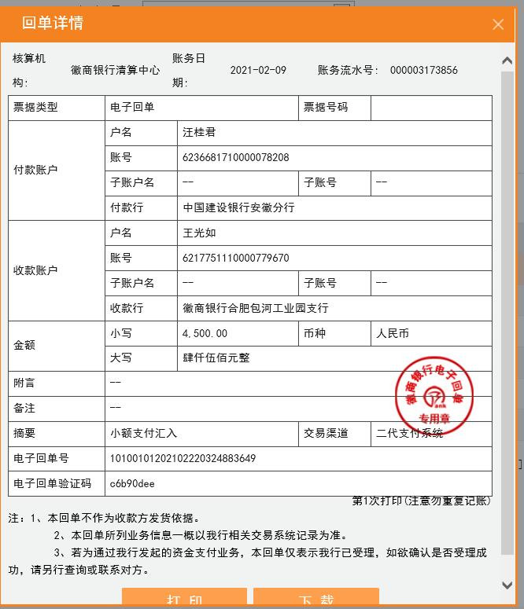
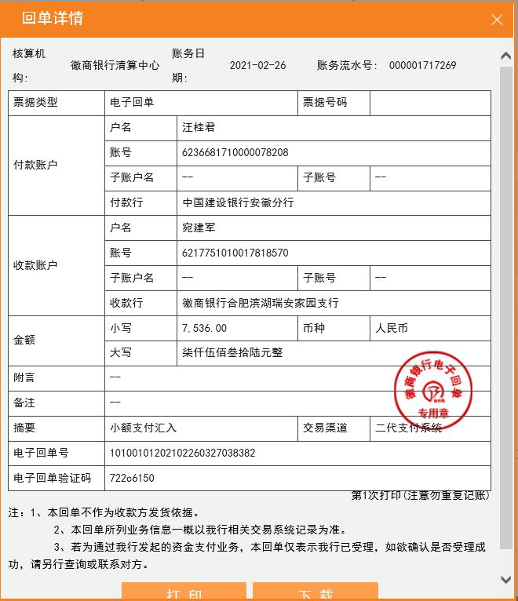
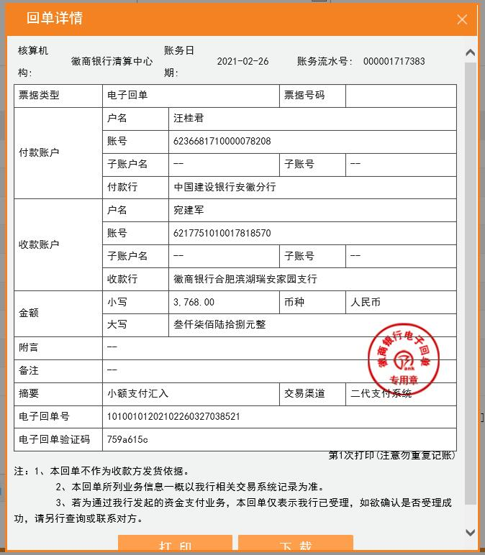
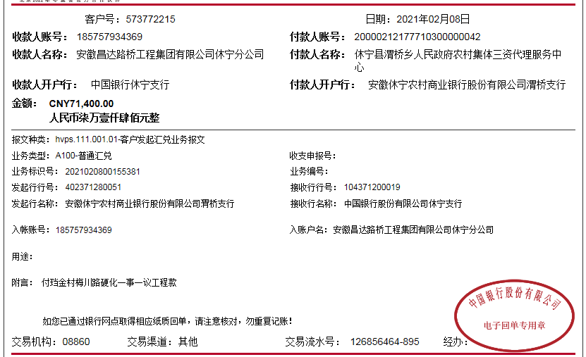
工程款支付证书
工程名称 |  | 休宁县2020年农村公路扩面延伸工程（交太岭路-梅川路） |  |  |  |  | 建设单位 |  |  |  |  |  |  | ERP编号 |  | 12339 | 档案编号 |  | 2020006
合同金额 |  | 1,008,940.58 |  |  | 中标时间 | 2020.4.16 | 已提供工程资料 |  | 中标通知书、施工合同、投资协议、交工、审计、不领章承诺书 |  |  |  |  | 保存地址 |  | 合肥 | 责任单位 |  | 东部大区
决算金额 |  | 976,804.63 |  |  | 决算时间 | 2020-12-10 | 项目部印章 |  | 无 |  |  |  |  | 施工人 |  | 汪桂君13805595218 | 区域责任人 | 施迎东 | 省办负责人 | 施迎东
序号 | 经营填写 |  |  |  |  | 工程填写 | 经营填写 |  |  | 财务填写 |  | 经营、工程、质安填写 |  | 区域负责人 |  | 申请部门填写财务核对 |  |  | 本次支付 金额 | 剩余款项
 | 到款情况 |  |  |  |  |  | 暂列金 |  |  | 代缴税金 |  | 其他扣款 |  | 预留款 |  | 成本票
 | 日期 | 工程款金额 | 周转金金额 | 到款银行 | 到款账户 | 完成进度 | 比例 | 金额 | 备注 | 金额 | 备注 | 金额 | 备注 | 金额 | 备注 | 供货单位 | 合同额 | 成本票额
1 | 2020-08-26 | 90,000.00 |  | 中行休宁分公司 | 185 757 934 369 |  | 1.0% | 3,000.00 |  | 6000 | 企税2% |  |  |  |  | 鲍云飞-砂石 开户行：建行休宁支行 账号：6217 0017 1000 3034 136 | 276,450.00 | 276,450.00 | 199,106.00
 |  | 198,157.80 |  |  |  |  |  | -3,000.00 | 已转王光如卡 | -6000 | 已转王光如卡 |  |  |  |  | 鲍云飞-机械 开户行：建行休宁支行 账号：6217 0017 1000 3034 136 | 101,200.00 | 100,894.00 | 100,894.00
 |  | 1,842.20
 |  | 10,000.00
 |  |  | 5000.00 | 中行休宁分公司-汪桂君转 | 中行休宁分公司
2 | 2020-10-22 | 210,000.00 |  | 中行休宁分公司 | 185 757 934 369 |  | 1.0% | 2,100.00 |  | 4200 |  |  |  |  |  | 鲍云飞-砂石 开户行：建行休宁支行 账号：6217 0017 1000 3034 136 | 276,450.00 | 276,450.00 | 60,000.00
 |  |  |  |  |  |  |  | -2,100.00 | 已转王光如卡 | -4200 | 已转王光如卡 |  |  |  |  | 黄山市志宕建材商贸有限公司-水泥 开户行：安徽休宁农村商业银行 账号：2001 0098 5009 6660 0000 019 | 151,800.00 | 151,800.00 | 150,000.00
3 | 2020-11-04 | 90,000.00 |  |  |  |  | 1.0% | 900.00 |  | 1800 |  |  |  |  |  | 鲍云飞-砂石 开户行：建行休宁支行 账号：6217 0017 1000 3034 136 | 276,450.00 | 276,450.00 | 17,344.00
 |  |  |  |  |  |  |  | -900.00 | 已转王光如卡 | -1800 | 已转王光如卡 |  |  |  |  | 休宁县路源施工队-劳务 开户行：建设银行休宁支行 账号：3405 0169 7208 0000 0361 | 302,079.80 | 302,079.80 | 72656.00
4 | 2021-02-05 | 300,000.00 |  | 中行休宁分公司 | 185 757 934 369 |  | 1% | 3,768.00 | 剩余管理费 | 7,536.00 |  | 4,500.00 | 建造师暂用费 |  |  | 休宁县路源施工队-劳务 开户行：建设银行休宁支行 账号：3405 0169 7208 0000 0361 | 302,079.80 | 302,079.80 | 229423.80
 |  | 71,400.00 |  | 中行休宁分公司 | 185 757 934 369 |  |  | -3,768.00 | 已转王光如卡 | -7,536.00 | 已转王光如卡 | -4,500.00 | 已转王光如卡 |  |  | 余建化-运输 开户行：建行休宁支行 账号：6217 0017 1000 3865 893 | 60,000.00 | 60,000.00 | 60000.00
 |  |  |  |  |  |  |  |  |  | 10,990.00 | 补扣增值税及附加 |  |  |  |  | 休宁县三鑫水泥制品厂-管涵 开户行：徽商银行休宁支行 账号：2210 5010 2100 0069 636 | 37,200.00 | 37,200.00 | 37200.00
 |  |  |  |  |  |  |  |  |  |  |  |  |  |  |  | 黄山市荣柯土石方工程有限公司-机械 开户行：工行徽州支行 账号：1310 0941 0920 0019 070 | 30,000.00 | 30,000.00 | 30000.00

合计 |  | 971400 | 5000.00 |  |  |  | - | 0.00 |  | 10,990.00 |  | 0.00 | - | 0.00 | - | - |  |  | 956,623.80 | 8786.20
本次结算、支付明细 |  | 应支付金额 |  |  | 356623.80 |  | 本次支付金额 |  |  |  |  |  | 小写 | 356,623.80
 |  | 已支付金额 |  |  | 0.00 |  |  |  |  |  |  |  | 大写 | RMB356623.8

